事前準備
■ 保存用フォルダの作成

 | (1) [Windows キー + R] を同時に押下し、 [ファイル名を指定して実行] を起動し、
 |  | 以下のコマンドを入力し、[OK] をクリックします。

 |  | cmd /C mkdir C:\logs
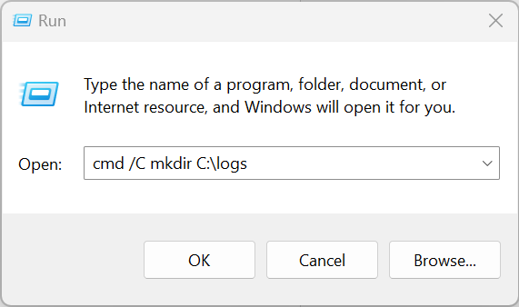

■ ProcessMonitor を取得

 | (1) 以下の URL から ProcessMonitor をダウンロードします (インストール不要)。

 |  | https://docs.microsoft.com/en-us/sysinternals/downloads/procmon
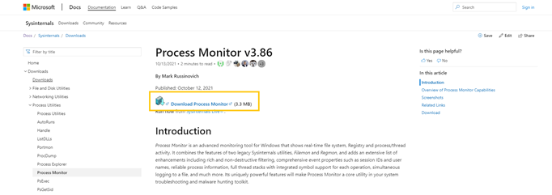

 |  | ※ バージョンは異なる場合があります。最新のものをお使いください。

 | (2) ダウンロードした ProcessMonitor.zip を C:\tools に解凍します。

 | (3) C:\tools\Procmon.exe があることを確認します。

■ キャッシュ削除設定 および スタートアップ ブーストの無効化

 | (1) Edge を起動します。

 | (2) edge://settings/privacy へ遷移します。

 | (3) [閲覧データをクリア] > [ブラウザーを閉じるたびにクリアするデータを選択する] を押下します。

 | (4) [Cookie および その他のサイト データ] と [キャッシュされた画像とファイル] にチェックを入れます。
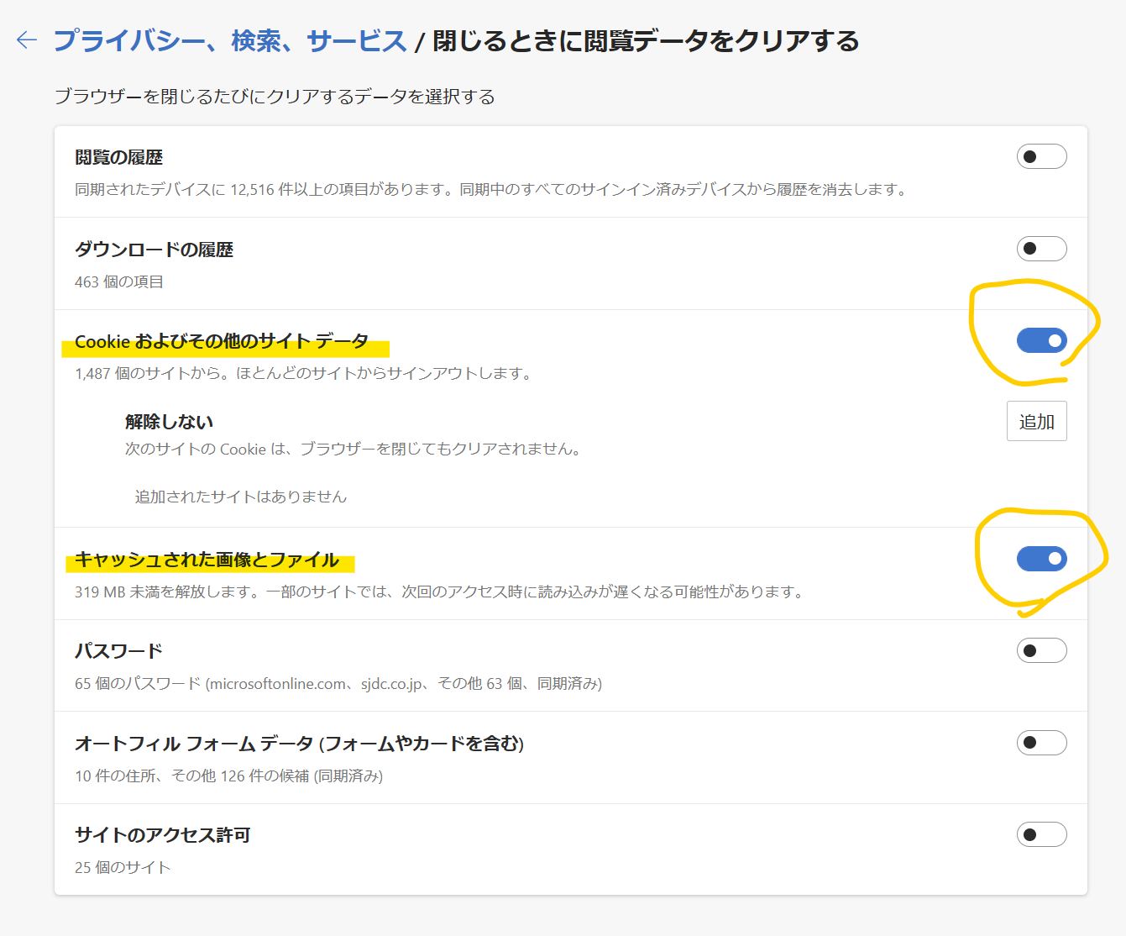

 | (5) (2) に戻り、[Internet Explorer の閲覧データをクリアする] > [クリアするデータの選択] を押下します。

 | (6) [Cookie およびその他のサイト データ] と [キャッシュされた画像とファイル] にチェックを入れて、 [今すぐクリア] を押下します。

 | (7) (2) に戻り、[Microsoft Edge を終了するたびに、Internet Explorer や Internet Explorer モードで選択したデータをクリアする] を ON にします。

 | (8) edge://settings/system へ遷移します。

 | (9) 以下の項目を OFF にします。

 |  | > スタートアップ ブースト
 |  | > Microsoft Edge が終了してもバック グラウンドの拡張機能およびアプリの実行を続行する
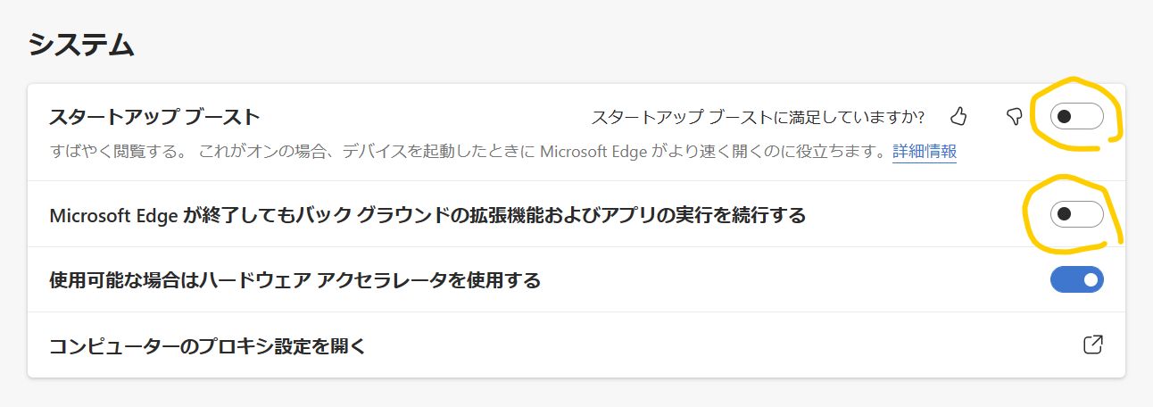

 | (10) 起動している IE と Edge をすべて閉じます。

 |  | タスクマネージャーを開き、[詳細] タブを開き、"msedge.exe" と "iexplore.exe" が存在しないことを確認します。
 |  | もし存在しているようであれば、[タスクの終了] より、"msedge.exe" と "iexplore.exe" を終了してください。
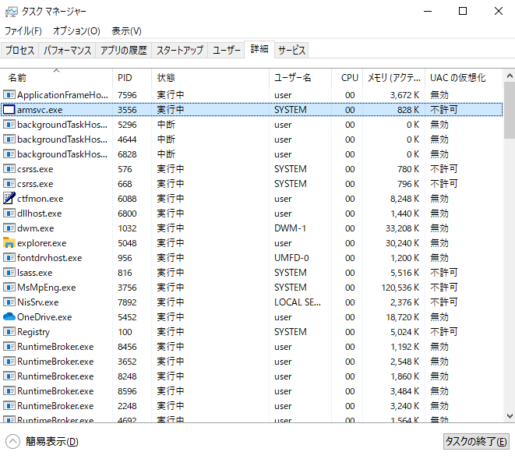

■ [事象再現時のログ採取] シートへ

事象再現時のログ採取
■ ステップ記録ツールでのログ採取開始

 | (1) [Windows キー + R] を同時に押下し、 [ファイル名を指定して実行] を起動し、
 |  | 以下のコマンドを入力し、[OK] をクリックします。

 |  | psr /start /output c:\logs\psr.zip /maxsc 999 /gui 0
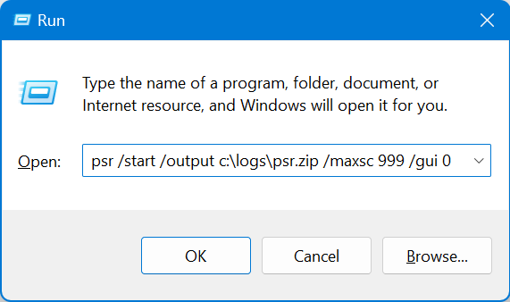

■ PowerPoint での画面録画開始

 | (1) PowerPoint を開きます。

 | (2) [記録] を表示し、[画面録画] を選択します。

 |  | ※ もし [記録] がない場合は、[挿入] から [画面録画] を選択します。

 | (3) 領域の選択が行えますので、こちらでディスプレイ全体を選択し、録画ボタンを押します。
 |  | オーディオは状況に応じてオフにしていただいても構いません。

■ ProcessMonitor でのログ採取開始

 | (1) [Windows キー + R] を同時に押下し、 [ファイル名を指定して実行] を起動し、
 |  | 以下のコマンドを入力し、[OK] をクリックします。

 |  | C:\tools\Procmon64.exe /quiet /minimized /backingfile C:\logs\procmon.pml
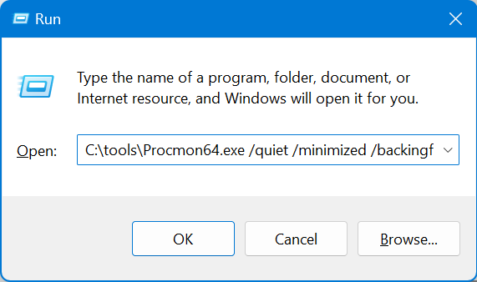

 | (2) UAC が表示され、管理者権限昇格を要求されるので、
 |  | [Yes] または [はい] を選択し、管理者権限に昇格します。

■ net-export でのログ採取開始

 | (1) [Windows キー + R] を同時に押下し、 [ファイル名を指定して実行] を起動し、
 |  | 以下のコマンドを入力し、[OK] をクリックします。

 |  | msedge about:blank --log-net-log="C:\logs\export.json" --net-log-capture-mode=Everything --no-sandbox
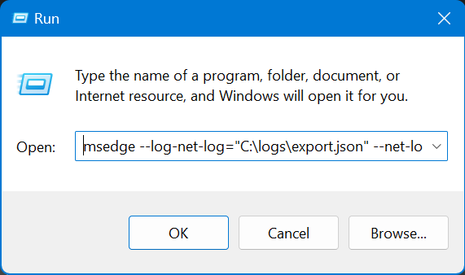

■ 現象を再現させます。

■ net-export でのログ採取終了

 | (1) Edge を閉じます。

■ ProcessMonitor でのログ採取終了

 | (1) [Windows キー + R] を同時に押下し、 [ファイル名を指定して実行] を起動し、
 |  | 以下のコマンドを入力し、[OK] をクリックします。

 |  | C:\tools\Procmon64.exe /terminate
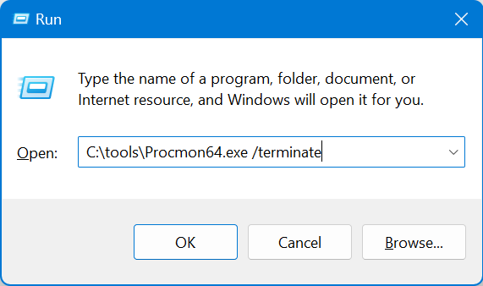

 | (2) UAC が表示され、管理者権限昇格を要求されるので、
 |  | [Yes] または [はい] を選択し、管理者権限に昇格します。

■ PowerPoint での画面録画終了

 | (1) 画面中央上部にマウスカーソルをあわせ ■ のマークをクリックして停止を行ってください。

 | (2) PowerPoint に動画が貼り付けられておりますので、 [メディアに名前を付けて保存] を選択し、C:\logs に保存してください。

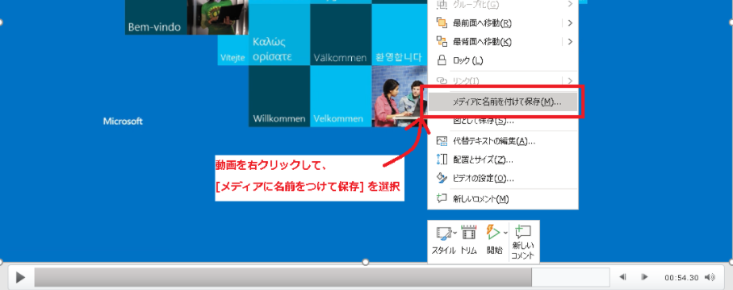

■ ステップ記録ツールでのログ採取終了

 | (1) [Windows キー + R] を同時に押下し、 [ファイル名を指定して実行] を起動し、
 |  | 以下のコマンドを入力し、[OK] をクリックします。

 |  | psr /stop
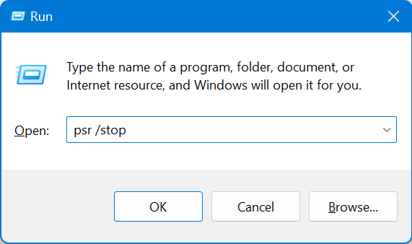

■ [edge-policy] シートへ

edge-policy
■ edge://policy 情報を取得

 | (1) Edge を起動し、アドレスバーに edge://policy と入力して Enter を押下します。

 | (2) [JSON にエクスポート] をクリックします。

 | (3) C:\logs に保存します。

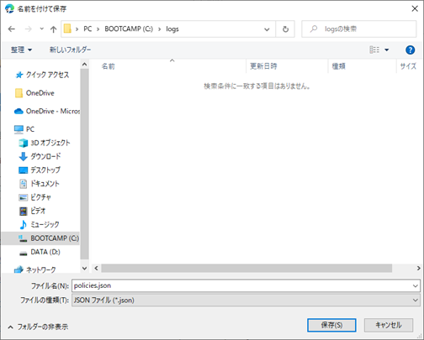

■ [IEDigest] シートへ

IEDigest
■ IEDigest のダウンロード

 | (1) 次のURLから IEDigest.zip を取得し、任意の場所に解凍してください。
 |  | ※ インストール作業は不要です。

 |  | https://aka.ms/iedigest

■ IEDigest でのログ採取

 | (1) ダウンロードした iedigest.exe を実行します。

 | (2) [Reports] タブにある [Create report archive] と [Auto open report] にチェックを入れます。

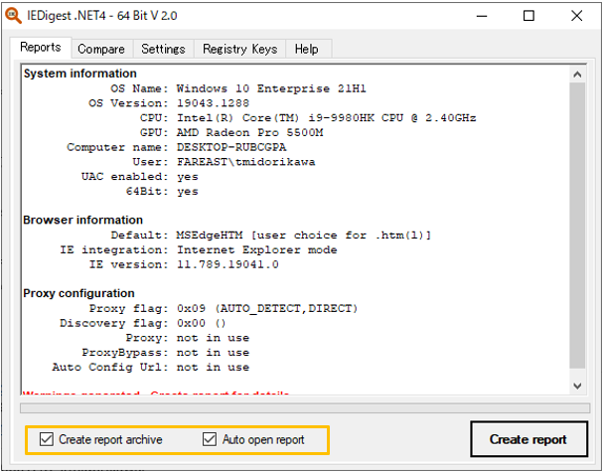

 | (3) [Create report] ボタンをクリックします。

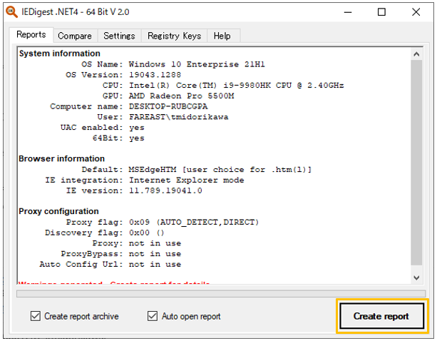

 | (4) 次のようなページが表示されることを確認します。

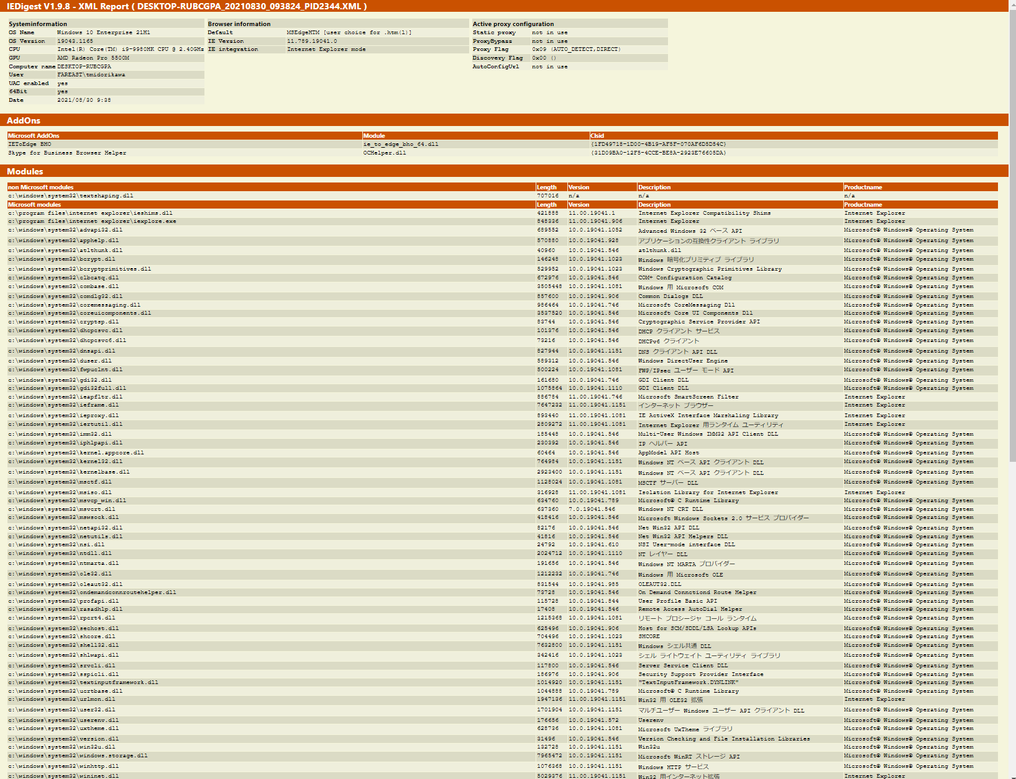

 | (5) [デスクトップ] フォルダ上に自動的に [IEDigest] フォルダが作成され、次のような .ZIP ファイルが生成されます。
 |  | IEDigest_<MachineName>_YYYYMMDD_hhssmm.ZIP

 | (6) 出力された .ZIP ファイルを C:\logs に移動します。

■ C:\logs を ZIP に圧縮し、弊社までご提供ください。
 | .ZIP ファイルにつきましては logs_yyyyMMdd.zip のような形式でリネームいただけますと幸いです。

